CPCU1
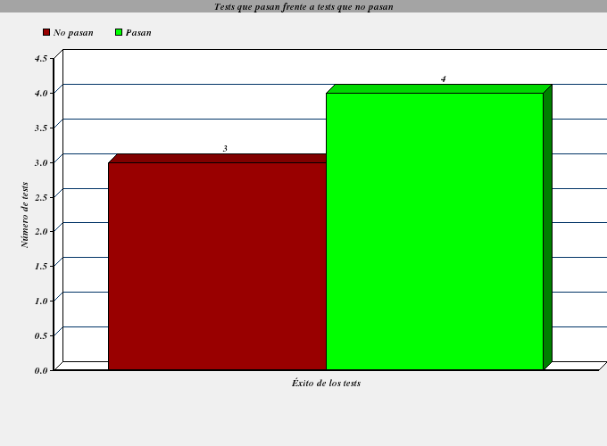
ID | Tester | Fecha | Pasa
UC1-1 | Sergio Martínez Pérez | 11-DIC-2012 | NO PASA
UC1-2 | Sergio Martínez Pérez | 11-DIC-2012 | PASA
UC1-3 | Sergio Martínez Pérez | 11-DIC-2012 | PASA
UC1-4 | Sergio Martínez Pérez | 11-DIC-2012 | PASA
UC1-5 | Sergio Martínez Pérez | 11-DIC-2012 | PASA
UC1-6 | Sergio Martínez Pérez | 11-DIC-2012 | NO PASA
UC1-7 | Sergio Martínez Pérez | 11-DIC-2012 | NO PASA

CPCU2
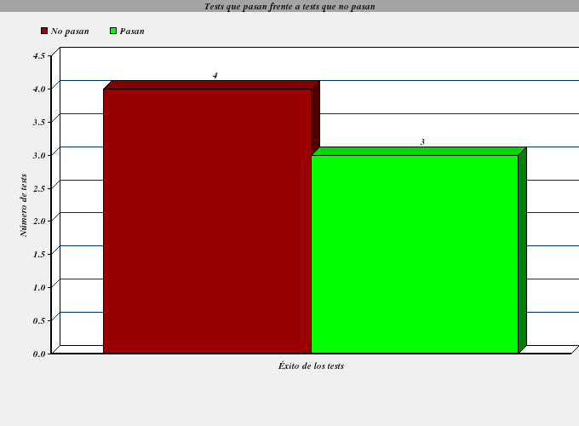
ID | Tester | Fecha | Pasa
UC2-1 | Sergio Martínez Pérez | 11-DIC-2012 | NO PASA
UC2-2 | Sergio Martínez Pérez | 11-DIC-2012 | PASA
UC2-3 | Sergio Martínez Pérez | 11-DIC-2012 | PASA
UC2-4 | Sergio Martínez Pérez | 11-DIC-2012 | PASA
UC2-5 | Sergio Martínez Pérez | 11-DIC-2012 | NO PASA
UC2-6 | Sergio Martínez Pérez | 11-DIC-2012 | NO PASA
UC2-7 | Sergio Martínez Pérez | 11-DIC-2012 | NO PASA

CPCU3
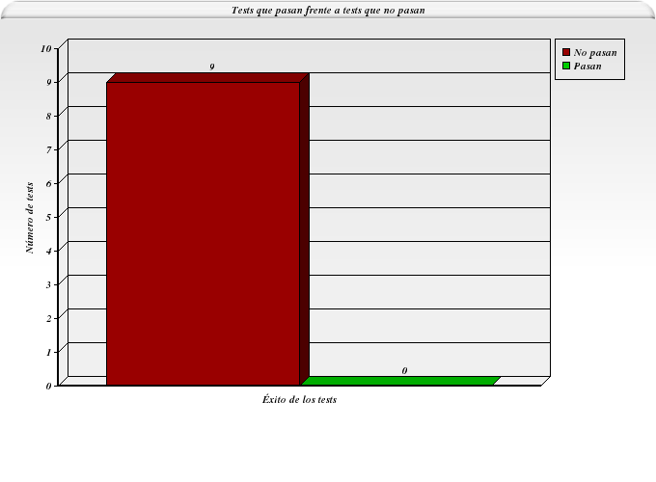
ID | Tester | Fecha | Pasa
UC3-1 | Sergio Martínez Pérez | 11-DIC-2012 | NO PASA
UC3-2 | Sergio Martínez Pérez | 11-DIC-2012 | NO PASA
UC3-3 | Sergio Martínez Pérez | 11-DIC-2012 | NO PASA
UC3-4 | Sergio Martínez Pérez | 11-DIC-2012 | NO PASA
UC3-5 | Sergio Martínez Pérez | 11-DIC-2012 | NO PASA
UC3-6 | Sergio Martínez Pérez | 11-DIC-2012 | NO PASA
UC3-7 | Sergio Martínez Pérez | 11-DIC-2012 | NO PASA
UC3-8 | Sergio Martínez Pérez | 11-DIC-2012 | NO PASA
UC3-9 | Sergio Martínez Pérez | 11-DIC-2012 | NO PASA

